Pitanje1
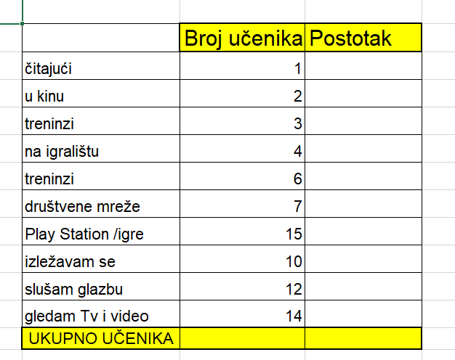
Kako provodiš svoje slobodno vrijeme?
 | Broj učenika | Postotak
čitajući | 1
u kinu | 1
treninzi | 12
na igralištu | 4
treninzi | 6
društvene mreže | 7
Play Station /igre | 15
izležavam se | 10
slušam glazbu | 12
gledam Tv i video | 14
UKUPNO UČENIKA

Izradi stupčasti grafikon.
Sortiraj podatke prema broju odgovora, od većeg do manjeg. Što se dogodilo grafikonu?

informatika
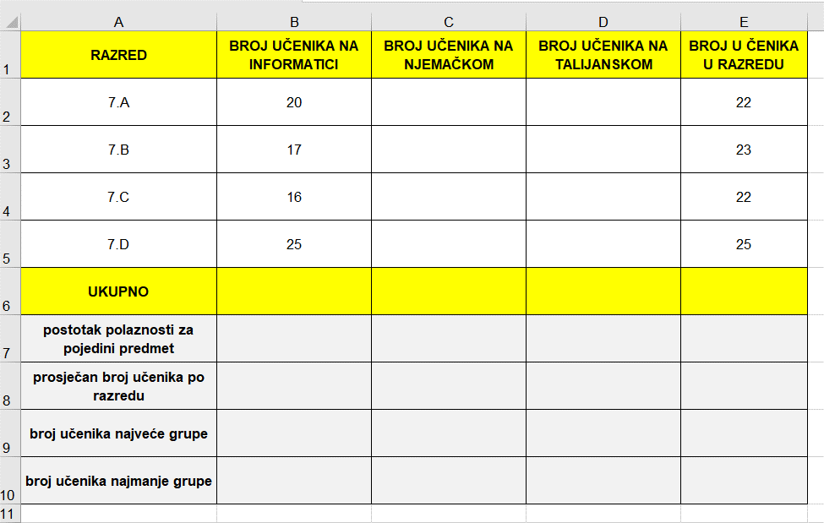
RAZRED | BROJ UČENIKA NA INFORMATICI | BROJ UČENIKA NA NJEMAČKOM | BROJ U ČENIKA U RAZREDU
7.A | 20 | 4 | 22
7.B | 17 | 7 | 23
7.C | 16 | 9 | 22
7.D | 25 | 10 | 25
UKUPNO
postotak polaznosti za pojedini predmet
prosječan broj učenika po razredu
broj učenika najveće grupe
broj učenika najmanje grupe

1. Prikaži grafikonom broj učenika na informatici po razredima.
2. Prikaži grafikonom usporedbu broja učenika na informatici i njemačkom.
3. Prikaži grafikonom broj učenika na informatici i njemačkom za svoj razred.

